关系图
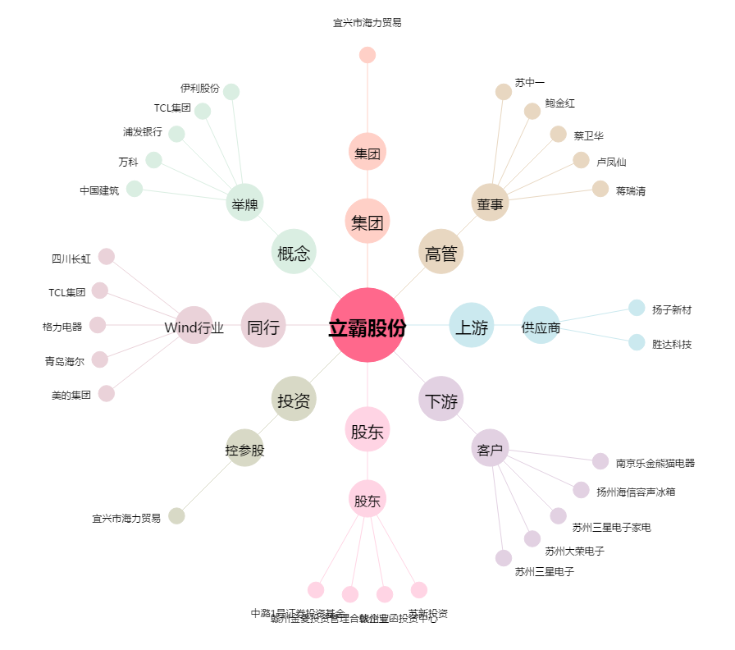
立霸股份[603519.SH] - 关系概览图

